Sheet3
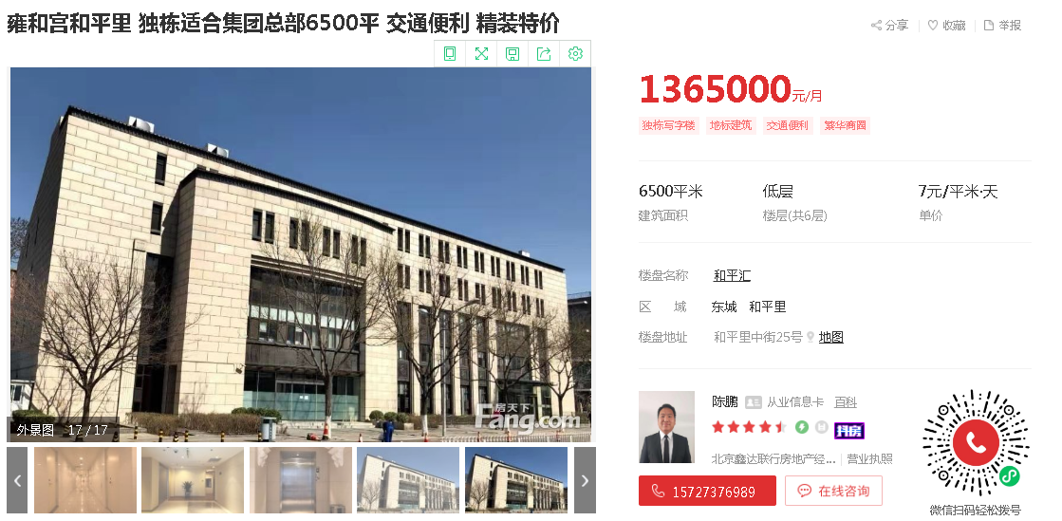
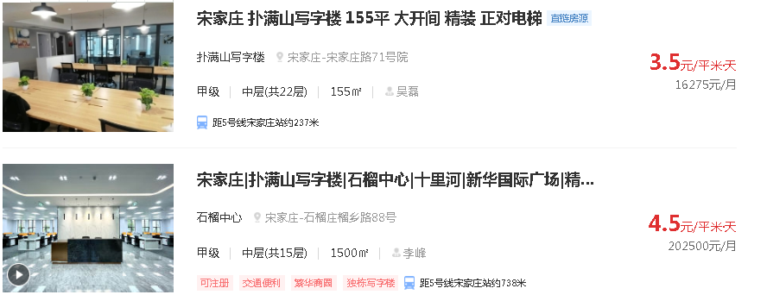

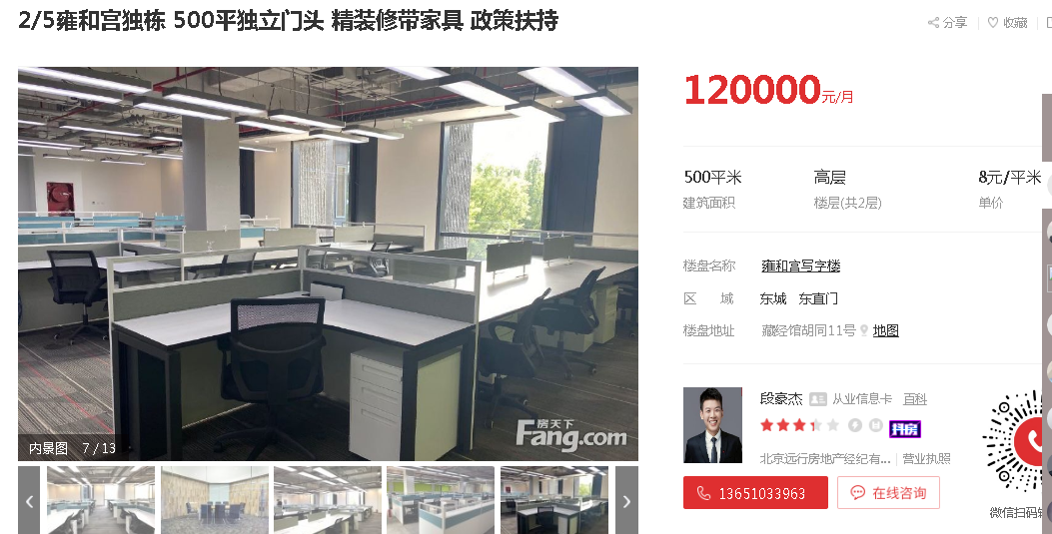

马家堡周边标准办公楼3-4元
大红门附近3.5-4.5
刘家窑3元左右

金茂府办公楼过去一年均价4.8万/平米

9月份销售情况
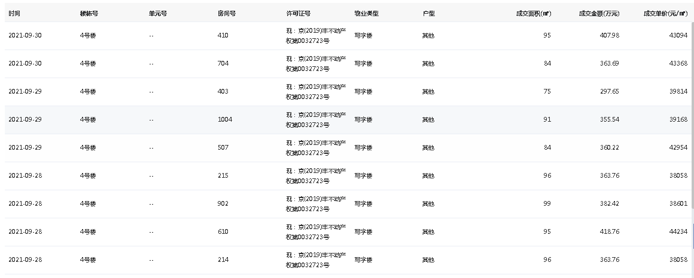

面积指标
序号 | 部位及房号 | 建筑面积 | 楼层 | 用途
1 | 101 | 586.65 | 1 | 商业
2 | 102 | 612.79 |  | 商业
3 | 103 | 542.92 |  | 商业
商业用房小计 |  | 1742.36
4 | 201 | 882.37 | 2 | 办公
5 | 202 | 1019.25 |  | 办公
6 | 203 | 954.83 |  | 办公
7 | 301 | 882.37 | 3 | 办公
8 | 302 | 1019.25 |  | 办公
9 | 303 | 954.83 |  | 办公
10 | 401 | 882.37 | 4 | 办公
11 | 402 | 1019.25 |  | 办公
12 | 403 | 954.83 |  | 办公
13 | 501 | 882.37 | 5 | 办公
14 | 502 | 1019.25 |  | 办公
15 | 503 | 954.83 |  | 办公
16 | 601 | 807.28 | 6 | 办公
17 | 602 | 970.2 |  | 办公
18 | 603 | 924.09 |  | 办公
办公用房小计 |  | 14127.37
总计 |  | 15869.73

